상품제안서
아이리버 스톰몬스터 미니 핸디팬 선풍기 | 상품코드: S21436

 |  |  |  |  |  |  | 02-713-8555 | www.synergygift.co.kr
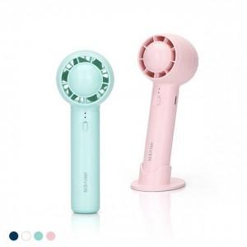 

【상세/제작정보】 | <p>- 120g 초소형, 초경량 사이즈&nbsp;</p><p>- 6엽 터빈팬과 BLDC모터 적용, 작지만 강력한 바람&nbsp;</p><p>- 3단계 바람세기 조정 (1단 : 약 6시간 사용 가능)</p><p>- 탁상용 으로도 사용이 가능 (전용 크래들 제공)</p><p>- 2000mAh 대용량 리튬이온 배터리 탑재</p><p>- PCM 2중 안전회로 탑재로 안전하게 사용​&nbsp;</p>

【인쇄/포장옵션】 | 레이저 / 포장지포장

【공급단가】 | 수량 | 50~ | 100~ | 500~ | 1,000~ | 2,000~
*VAT별도 | 단가 | 14,170원 | 13,650원 | 13,120원 | 12,600원 | 12,280원

【상품 URL】 | https://www.synergygift.co.kr:443/src/goods_detail.php?gdno=21436

